補償コンサルタント登録申請書
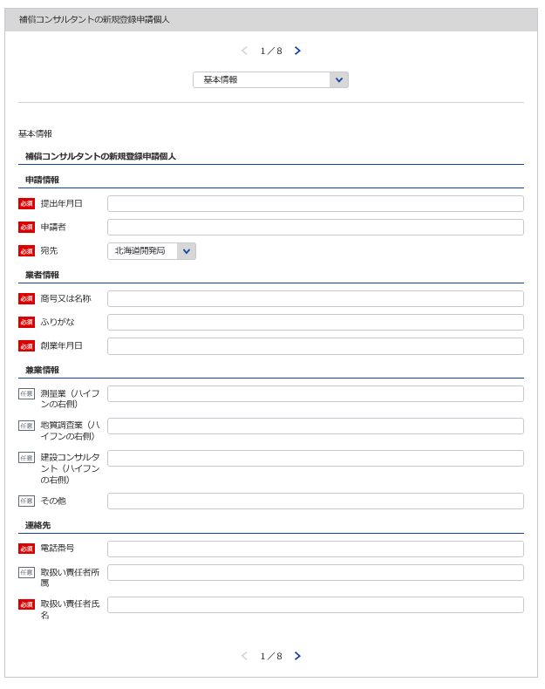
別記様式第１号（第４条関係） |  |  |  |  |  |  |  |  |  | （用紙Ａ４）
補償コンサルタント登録申請書
補償コンサルタント登録規程第4条第1項の規程により、補償コンサルタントの登録を申請します。
1
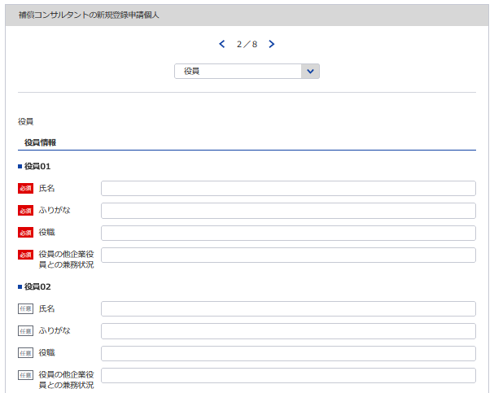
 |  |  |  |  |  |  |  |  | 令和 |  | 年 |  | 月 | 日

2
3
4 5
自動で新規と判断
1 ※YYYY/MM/DDで入力してください
2
※会社名 役職 代表者氏名 主たる営業所の住所を記載してください
 |  |  |  |  |  | 申請者
 |  |  | 殿
（ふりがな） |  |  |  |  |  |  | 申請の区分 |  | 新規の登録 ・ 登録の更新
3
商号又は名称
個人なので不要
7
新規なので不要
5
6
4
8
9
「営業の沿革」シート参照
10
法人番号 |  |  |  |  |  |  | 現に受けている 登録番号及び 登録年月日 |  | 補 |  | －
資本金額 (出資総額を含む) |  |  |  |  | 千円 |  |  |  | 令和 |  | 年 |  | 月 | 日
役員(業務を執行する社員、取締役、執行役又はこれらに準ずる者）の 氏名及び役職名 |  |  |  |  |  |  |  | 他に営業を行っている場合は、 その営業の種類
（ふりがな） 氏 名 | 役 職 名 |  | （ふりがな） 氏 名 |  | 役 職 名
6 7
9
8

 |  |  |  |  |  |  |  | 役員の他企業役員との兼業状況
※役員が21名以上いる場合は下記、20件超えのチェックボックスにチェックを入れてください。
下記サイトより、20名超え時の登録フォーマットをDLし、全件入力してください。
https://www.mlit.go.jp/tochi_fudousan_kensetsugyo/const/kanrengyou00001.html
その上で、PDFにして添付をしてください。
また、1件目は必須となっておりますので重複しますが、e-Govにも登録をお願いします。
11
10
12
13

新規なので不要
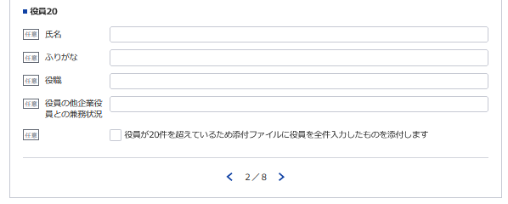
営業所の名称 及び所在地 | 別表のとおり |  |  | 登録を受けようとする登録部門 及び当該登録部門に係る補償業 務の管理をつかさどる専任の者 |  |  |  |  |  | 別表のとおり
※登録番号 |  | － |  |  | ※登録年月日 |  |  |  | 令和 |  | 年 |  | 月 | 日
11
12, 13
 |  |  |  |  | 電 話 番 号 |  |  |  |  | ( |  | ) |  | 番
 |  |  |  |  | 取扱い責任者
記載要領 |  |  |  |  | 所 属 氏 名
1 ※印のある欄は、記載しないこと。
2 「新規の登録・登録の更新」の欄は、不要のものを消すこと。
3 「法人番号（13桁）」及び「資本金額」の欄は、法人である場合に記載すること。
4 「役員の氏名及び役職名」の欄は、個人の場合は、本人及び支配人について記載すること。
5 「役員の他企業役員との兼務状況」の欄は、当該役員が他企業の役員を兼務している場合に、その企業名及び役職名を記載すること。

営業所・登録部門
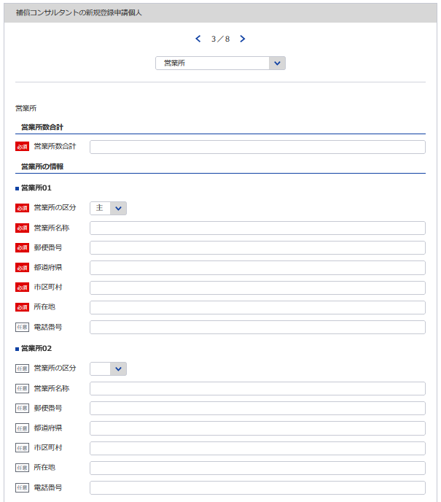
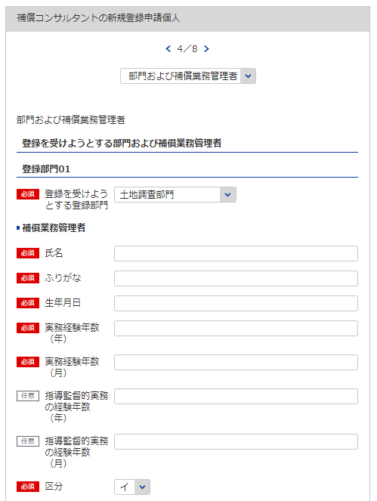
別表 |  |  |  |  |  |  |  | （用紙Ａ４）

14
15, 16, 17
18
営 業 所
名 称 |  |  | （郵便番号） 所 在 地 （電話番号）
（主たる営業所）
※主たる営業所の場合は「主」をその他の営業所の場合は「他」を選択してください。「主」は全体で1回のみ選択してください
※該当の登録部門を選択してください
14
15
19
補償業務管理者証明書シート参照
（その他の営業所）
16

17

※営業所が21件以上ある場合は下記、20件超えのチェックボックスにチェックを入れてください。
下記サイトより、20件超え時の登録フォーマットをDLし、全件入力してください。
https://www.mlit.go.jp/tochi_fudousan_kensetsugyo/const/kanrengyou00001.html
その上で、PDFにして添付をしてください。
また、1件目は必須となっておりますので重複しますが、e-Govにも登録をお願いします。
※必要であれば登録部門08まで登録してください

18
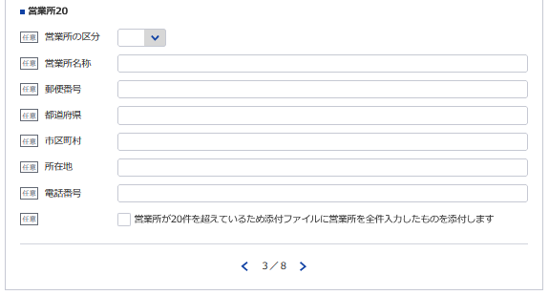
計 |  | 箇所
登録を受けよう とする登録部門 | 補償業務管理者 の氏名 |  |  | 登録を受けよう とする登録部門 |  | 補償業務管理者 の氏名 | 登録を受けよう とする登録部門 | 補償業務管理者 の氏名

19
土地調査部門 |  |  |  | 機械工作物部門 |  |  | 補償関連部門
土地評価部門 |  |  |  | 営業補償 | 部門 |  | 総合補償部門
 |  |  |  | 特殊補償
物 件 部 門 |  |  |  | 事業損失部門

記載要領
1 「営業所」の欄は、本店又は常時補償業務に関する契約を締結する支店若しくは事務所を記載すること。
2 「登録を受けようとする登録部門」の欄は、該当するものを○で囲み、「補償業務管理者の氏名」の欄は、当該登録
部門に係る補償業務の管理をつかさどる専任の者で補償コンサルタント登録規程第3条第1号イ又はロに該当するもの
（総合補償部門の登録を受けようとする場合においては、同条第1号ただし書きに該当する者）の氏名を記載すること。

補償業務経歴書
※こちらのシートは記載の後、PDFにして添付してください
別記様式第２号（第４条関係） |  |  |  |  |  |  |  | （用紙Ａ４）
補 償 業 務 経 歴 書
登録部門の名称

契約の相手方 の名称 | 契 約 名 | 業務の内容 | 元請又は 下請の別 | 契約金額 |  | 契 約 期 間
 |  |  |  |  | 千円 | 自令和 | 年 |  | 月 | 日

 |  |  |  |  |  | 至令和 | 年 |  | 月 | 日
 |  |  |  |  | 千円 | 自令和 | 年 |  | 月 | 日

 |  |  |  |  |  | 至令和 | 年 |  | 月 | 日
 |  |  |  |  | 千円 | 自令和 | 年 |  | 月 | 日

 |  |  |  |  |  | 至令和 | 年 |  | 月 | 日
 |  |  |  |  | 千円 | 自令和 | 年 |  | 月 | 日

 |  |  |  |  |  | 至令和 | 年 |  | 月 | 日
 |  |  |  |  | 千円 | 自令和 | 年 |  | 月 | 日

 |  |  |  |  |  | 至令和 | 年 |  | 月 | 日

記載要領
1 この表は、登録を受けようとする登録部門ごとに、直前3年間の主な契約について、5件以内記入すること。
2 「元請」とは、補償コンサルタント以外の者から補償業務を受注した場合をいい、「下請」とは、他の補償コンサル
タントから補償業務を受注した場合をいう。

直前３年の各営業年度における営業収入金額
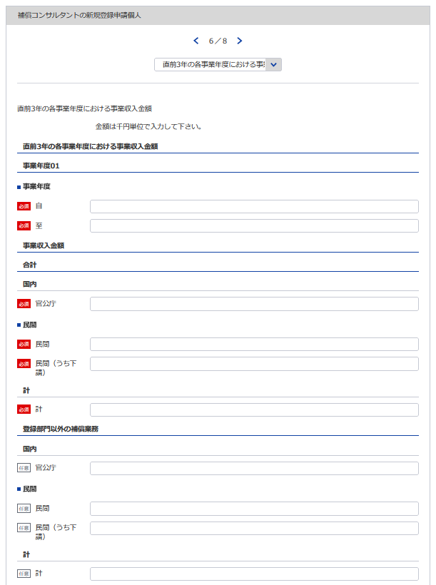
別記様式第３号（第４条関係） |  |  |  |  |  |  |  |  |  |  |  |  |  |  |  |  |  |  |  |  | （用紙Ａ４）
直前３年の各事業年度における事業収入金額
（単位 千円）
登録部門
事業
年度
注文
者の
区分
22
27
 |  |  |  |  |  |  |  |  |  |  |  |  |  |  |  |  |  |  |  |  | 登録部門以外 の補償業務の 事業収入金額 | 合 計
32
36
 |  |  |  |  | 部門 |  | 部門 |  | 部門 |  | 部門 |  | 部門 |  | 部門 |  | 部門 |  | 部門
20
23
28
33
37
自 | 令和 |  |  | 官公庁
24
29
34
38
 |  | 年 | 月 | 民 間
25
30
35
39
20 ※YYYY/MM/DDで入力してください
至 | 令和 |  |  | （下 請） | ( | ) | ( | ) | ( | ) | ( | ) | ( | ) | ( | ) | ( | ) | ( | ) |  | ( | )
21
26
31
21 ※YYYY/MM/DDで入力してください
 |  | 年 | 月 | 計
自 | 令和 |  |  | 官公庁
 |  | 年 | 月 | 民 間
36
至 | 令和 |  |  | （下 請） | ( | ) | ( | ) | ( | ) | ( | ) | ( | ) | ( | ) | ( | ) | ( | ) |  | ( | )
 |  | 年 | 月 | 計
37
自 | 令和 |  |  | 官公庁
38
 |  | 年 | 月 | 民 間
至 | 令和 |  |  | （下 請） | ( | ) | ( | ) | ( | ) | ( | ) | ( | ) | ( | ) | ( | ) | ( | ) |  | ( | )
39
 |  | 年 | 月 | 計
自 | 令和 |  |  | 官公庁
32
 |  | 年 | 月 | 民 間
至 | 令和 |  |  | （下 請） | ( | ) | ( | ) | ( | ) | ( | ) | ( | ) | ( | ) | ( | ) | ( | ) |  | ( | )
33
 |  | 年 | 月 | 計
34
35
記載要領
1 この表は、各事業年度の損益計算書における完成業務収入中の登録部門ごとの業務に係る収入金額を記載すること。
2 受注した業務のうち下請によるものは「民間」に含めるとし、さらに当該収入金額を（ ）内に記載すること。

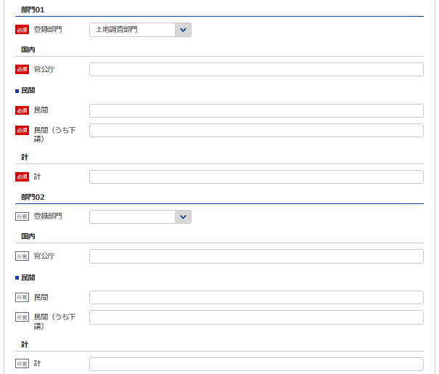
22
※該当の登録部門を選択してください

23

24

25

26

27
※該当の登録部門を選択してください

28

29
30

31

以下同様に3事業年度分登録してください

使用人数
別記様式第４号（第４条関係） |  |  |  |  |  |  | （用紙Ａ４）

使 用 人 数

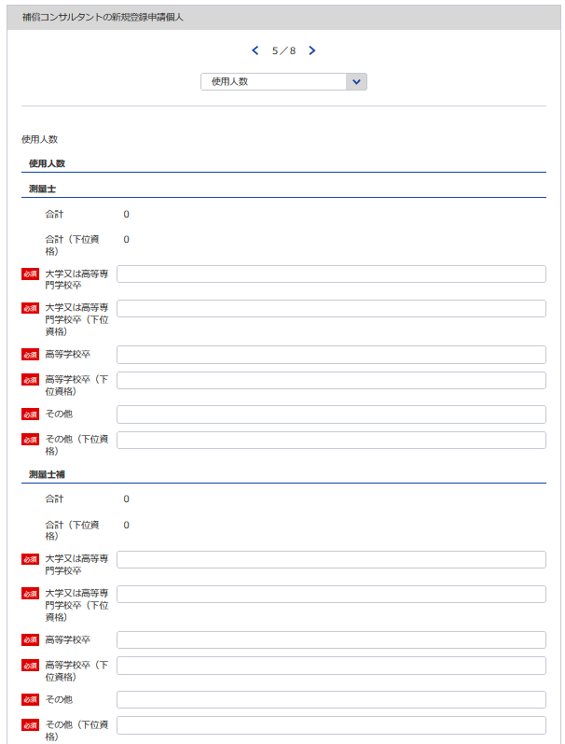
40, 41
42, 43
44, 45
46, 47
学校区分 区分 |  |  |  | 大学又は 高等専門学校卒 | 高等学校卒 | その他 |  | 合計
技 術 関 係 使 用 人 数 | 測量士 |  |  |  |  |  | 人 |  | 人
 | 測量士補
 | 不動産鑑定士
 | 不動産鑑定士補
 | 一級建築士
 | 二級建築士
46
 | 木造建築士
47
 | 技術士
 |  | 機械部門
40
 |  | 電気・電子部門
41
 | 技術士補
 |  | 機械部門
42
 |  | 電気・電子部門
43
 | 公認会計士
 | 公認会計士補
44
 | 税理士
45
 | その他
 |  | 補 償 業 務 管 理 士
 |  |  | 土地調査部門
 |  |  | 土地評価部門
 |  |  | 物件部門
 |  |  | 機械工作物部門
 |  |  | 営業補償・特殊補償部門
 |  |  | 事業損失部門
48, 49
50, 51
52, 53
54, 55
 |  |  | 補償関係部門
 |  |  | 総合補償部門
60
56
61
57
62
58
63
59
 | 計
64
65
66
67
事務関係使用人数
合計

総合補償部門まで同様に登録してください
記載要領
 | 1 補償業務に従事している使用人数を記載すること。
 | 2 使用人とは、役員、職員を問わず、雇用期間を特に限定することなく雇用している者をいう。
 | 3 「技術士」又は「技術士補」については、技術士又は技術士補で、技術士試験のうち機械部門又は 電気・電子部門に合格した者を記載すること。
 | 4 「その他」については、その内訳として、一般社団法人日本補償コンサルタント協会が付与する「補償業務 管理士」の資格を有する者を記載すること。

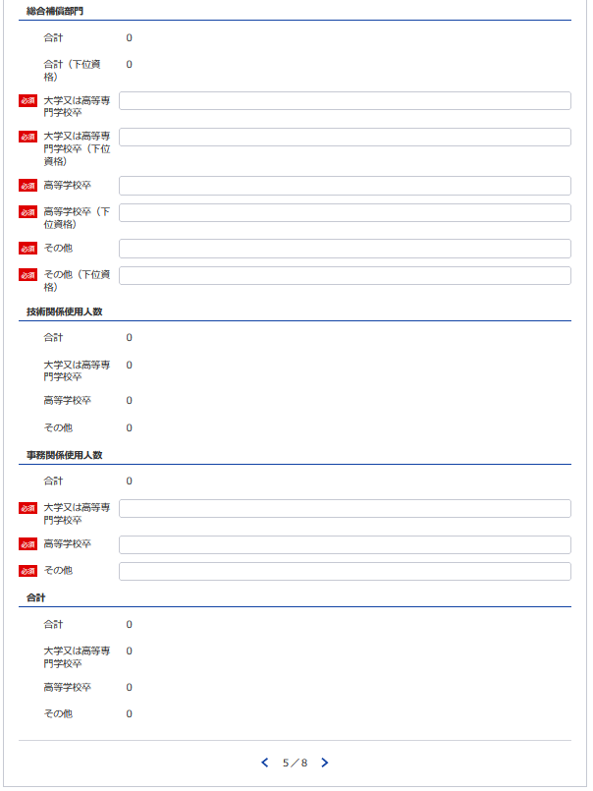

54
55

48

49

50
51

52

53

59

56

57
58

63
60

61
62

67

64

65

66

補償業務管理者証明者
別記様式第５号(第４条関係) |  |  |  |  |  |  |  |  | (用紙Ａ４)

補 償 業 務 管 理 者 証 明 書

 | 下記のとおり、登録を受けようとする登録部門に係る補償業務の管理をつかさどる専任の者で補償

 | コンサルタント登録規程第３条第１号イ又はロに該当するもの（総合補償部門の登録を受けようとす

 | る場合においては、同条第１号ただし書に該当する者）を置いていることに相違ありません。
1
 |  |  | 令和 |  | 年 |  | 月 |  | 日

2
68
※該当の登録部門を選択してください
 |  | 申請者
3
70
 |  | 殿
69
71
 |  | 記
69 70 71
72
 | 登録を受けようとする登録部門 | (ふ り が な) | 実務経験年数 |  |  |  |  | 区 分
72, 73
68
74
73
 |  | 補償業務管理者の氏名
 |  |  | 指導監督的実務の経験年数
 |  | (生 年 月 日)

 | 土地調査 |  |  | 年 |  | 月 |  | イ | ロ

 | 土地評価 |  |  | 年 |  | 月 |  | イ | ロ

74
 | 物件 |  |  | 年 |  | 月 |  | イ | ロ

必要であれば登録部門08まで同様に登録してください

 | 機械工作物 |  |  | 年 |  | 月 |  | イ | ロ

 | 営業補償・特殊補償 |  |  | 年 |  | 月 |  | イ | ロ

 | 事業損失 |  |  | 年 |  | 月 |  | イ | ロ

 | 補償関連 |  |  | 年 |  | 月 |  | イ | ロ

 | 総合補償 |  |  | 年 |  | 月 |  | イ | ロ

 |  |  |  | 年 |  | 月

 | 実務経験の内訳は別表1のとおり
 | 指導監督的実務の経験の内訳は別表2のとおり

 | 記載要領
 | 1 「区分」の欄は、補償コンサルタント登録規程第３条第１号イに該当する者についてはイ、同号ロに該当する者については
 | ロを○で囲むこと。ただし、総合補償部門の登録を受けようとする者にあっては、当該登録部門に係る補償業務の管理をつ
 | かさどる専任の者で、当該登録部門に係る補償業務に関し７年以上の実務経験を有する者であって補償業務に関し５年以上
 | の指導監督的実務の経験を有するものについてはイ、これと同程度の実務の経験を有するものとして国土交通大臣が認定し
 | た者についてはロを○で囲むこと。
 | 2 総合補償部門の登録を受けようとする者は、実務経験年数及び指導監督的実務の経験年数を記載すること。

補償業務管理者実務経歴書
※こちらのシートは記載の後、PDFにして添付してください
別記様式第５号(第４条関係) |  |  |  |  |  |  |  |  |  |  |  |  |  |  | （用紙Ａ４）
別表１
補償業務管理者実務経歴書
補償業務管理者の氏名 |  |  |  |  |  |  |  |  | 住所
期 間 |  |  | 実務経験年数 |  |  |  | 実 務 経 験 の 内 容
 |  |  |  |  |  |  | 業 務 の 内 容 |  |  |  | 契約の相手方の名称 |  |  | 契約金額
自 | 年 | 月 |  |  | 年 | 月
至 | 年 | 月
自 | 年 | 月 |  |  | 年 | 月
至 | 年 | 月
自 | 年 | 月 |  |  | 年 | 月
至 | 年 | 月
自 | 年 | 月 |  |  | 年 | 月
至 | 年 | 月
自 | 年 | 月 |  |  | 年 | 月
至 | 年 | 月
自 | 年 | 月 |  |  | 年 | 月
至 | 年 | 月
自 | 年 | 月 |  |  | 年 | 月
至 | 年 | 月
自 | 年 | 月 |  |  | 年 | 月
至 | 年 | 月
合 計 |  |  |  |  | 年 | 月

上記の者は、上記のとおり実務の経験を有することに相違ないことを証明します。
 |  |  |  |  |  |  |  |  |  |  | 令和 | 年 | 月 |  | 日

 |  |  |  |  |  |  |  | 証明者
証 明 を 得 る こ と が で き な い 場 合 |  |  |  | その理由 |  |  |  |  |  |  | 証 明 者 と 被 証 明 者 と の 関 係

記載要領
1 「業務の内容」の欄は、企業名、職名、本人が従事した補償業務について、契約名、規模、本人の業務上の役割等について具体的に記載すること。 2 証明者ごとに作成すること。
 |  |  |  |  |  |  |  |  |  | ／
別記様式第５号(第４条関係) |  |  |  |  |  |  |  |  |  |  |  |  |  |  | （用紙Ａ４）
別表１
補償業務管理者実務経歴書
補償業務管理者の氏名 |  |  |  |  |  |  |  |  | 住所
期 間 |  |  | 実務経験年数 |  |  |  | 実 務 経 験 の 内 容
 |  |  |  |  |  |  | 業 務 の 内 容 |  |  |  | 契約の相手方の名称 |  |  | 契約金額
自 | 年 | 月 |  |  | 年 | 月
至 | 年 | 月
自 | 年 | 月 |  |  | 年 | 月
至 | 年 | 月
自 | 年 | 月 |  |  | 年 | 月
至 | 年 | 月
自 | 年 | 月 |  |  | 年 | 月
至 | 年 | 月
自 | 年 | 月 |  |  | 年 | 月
至 | 年 | 月
自 | 年 | 月 |  |  | 年 | 月
至 | 年 | 月
自 | 年 | 月 |  |  | 年 | 月
至 | 年 | 月
自 | 年 | 月 |  |  | 年 | 月
至 | 年 | 月
合 計 |  |  |  |  | 年 | 月

上記の者は、上記のとおり実務の経験を有することに相違ないことを証明します。
 |  |  |  |  |  |  |  |  |  |  | 令和 | 年 | 月 |  | 日

 |  |  |  |  |  |  |  | 証明者
証 明 を 得 る こ と が で き な い 場 合 |  |  |  | その理由 |  |  |  |  |  |  | 証 明 者 と 被 証 明 者 と の 関 係

記載要領
1 「業務の内容」の欄は、企業名、職名、本人が従事した補償業務について、契約名、規模、本人の業務上の役割等について具体的に記載すること。 2 証明者ごとに作成すること。
 |  |  |  |  |  |  |  |  |  | ／
別記様式第５号(第４条関係) |  |  |  |  |  |  |  |  |  |  |  |  |  |  | （用紙Ａ４）
別表１
補償業務管理者実務経歴書
補償業務管理者の氏名 |  |  |  |  |  |  |  |  | 住所
期 間 |  |  | 実務経験年数 |  |  |  | 実 務 経 験 の 内 容
 |  |  |  |  |  |  | 業 務 の 内 容 |  |  |  | 契約の相手方の名称 |  |  | 契約金額
自 | 年 | 月 |  |  | 年 | 月
至 | 年 | 月
自 | 年 | 月 |  |  | 年 | 月
至 | 年 | 月
自 | 年 | 月 |  |  | 年 | 月
至 | 年 | 月
自 | 年 | 月 |  |  | 年 | 月
至 | 年 | 月
自 | 年 | 月 |  |  | 年 | 月
至 | 年 | 月
自 | 年 | 月 |  |  | 年 | 月
至 | 年 | 月
自 | 年 | 月 |  |  | 年 | 月
至 | 年 | 月
自 | 年 | 月 |  |  | 年 | 月
至 | 年 | 月
合 計 |  |  |  |  | 年 | 月

上記の者は、上記のとおり実務の経験を有することに相違ないことを証明します。
 |  |  |  |  |  |  |  |  |  |  | 令和 | 年 | 月 |  | 日

 |  |  |  |  |  |  |  | 証明者
証 明 を 得 る こ と が で き な い 場 合 |  |  |  | その理由 |  |  |  |  |  |  | 証 明 者 と 被 証 明 者 と の 関 係

記載要領
1 「業務の内容」の欄は、企業名、職名、本人が従事した補償業務について、契約名、規模、本人の業務上の役割等について具体的に記載すること。 2 証明者ごとに作成すること。
 |  |  |  |  |  |  |  |  |  | ／
別記様式第５号(第４条関係) |  |  |  |  |  |  |  |  |  |  |  |  |  |  | （用紙Ａ４）
別表１
補償業務管理者実務経歴書
補償業務管理者の氏名 |  |  |  |  |  |  |  |  | 住所
期 間 |  |  | 実務経験年数 |  |  |  | 実 務 経 験 の 内 容
 |  |  |  |  |  |  | 業 務 の 内 容 |  |  |  | 契約の相手方の名称 |  |  | 契約金額
自 | 年 | 月 |  |  | 年 | 月
至 | 年 | 月
自 | 年 | 月 |  |  | 年 | 月
至 | 年 | 月
自 | 年 | 月 |  |  | 年 | 月
至 | 年 | 月
自 | 年 | 月 |  |  | 年 | 月
至 | 年 | 月
自 | 年 | 月 |  |  | 年 | 月
至 | 年 | 月
自 | 年 | 月 |  |  | 年 | 月
至 | 年 | 月
自 | 年 | 月 |  |  | 年 | 月
至 | 年 | 月
自 | 年 | 月 |  |  | 年 | 月
至 | 年 | 月
合 計 |  |  |  |  | 年 | 月

上記の者は、上記のとおり実務の経験を有することに相違ないことを証明します。
 |  |  |  |  |  |  |  |  |  |  | 令和 | 年 | 月 |  | 日

 |  |  |  |  |  |  |  | 証明者
証 明 を 得 る こ と が で き な い 場 合 |  |  |  | その理由 |  |  |  |  |  |  | 証 明 者 と 被 証 明 者 と の 関 係

記載要領
1 「業務の内容」の欄は、企業名、職名、本人が従事した補償業務について、契約名、規模、本人の業務上の役割等について具体的に記載すること。 2 証明者ごとに作成すること。
 |  |  |  |  |  |  |  |  |  | ／
別記様式第５号(第４条関係) |  |  |  |  |  |  |  |  |  |  |  |  |  |  | （用紙Ａ４）
別表１
補償業務管理者実務経歴書
補償業務管理者の氏名 |  |  |  |  |  |  |  |  | 住所
期 間 |  |  | 実務経験年数 |  |  |  | 実 務 経 験 の 内 容
 |  |  |  |  |  |  | 業 務 の 内 容 |  |  |  | 契約の相手方の名称 |  |  | 契約金額
自 | 年 | 月 |  |  | 年 | 月
至 | 年 | 月
自 | 年 | 月 |  |  | 年 | 月
至 | 年 | 月
自 | 年 | 月 |  |  | 年 | 月
至 | 年 | 月
自 | 年 | 月 |  |  | 年 | 月
至 | 年 | 月
自 | 年 | 月 |  |  | 年 | 月
至 | 年 | 月
自 | 年 | 月 |  |  | 年 | 月
至 | 年 | 月
自 | 年 | 月 |  |  | 年 | 月
至 | 年 | 月
自 | 年 | 月 |  |  | 年 | 月
至 | 年 | 月
合 計 |  |  |  |  | 年 | 月

上記の者は、上記のとおり実務の経験を有することに相違ないことを証明します。
 |  |  |  |  |  |  |  |  |  |  | 令和 | 年 | 月 |  | 日

 |  |  |  |  |  |  |  | 証明者
証 明 を 得 る こ と が で き な い 場 合 |  |  |  | その理由 |  |  |  |  |  |  | 証 明 者 と 被 証 明 者 と の 関 係

記載要領
1 「業務の内容」の欄は、企業名、職名、本人が従事した補償業務について、契約名、規模、本人の業務上の役割等について具体的に記載すること。 2 証明者ごとに作成すること。
 |  |  |  |  |  |  |  |  |  | ／

指導監督的実務経歴書
※こちらのシートは記載の後、PDFにして添付してください
別表様式第５号（第４条関係） |  |  |  |  |  |  |  |  |  |  |  |  |  |  |  | (用紙Ａ４)
別表２
 |  |  |  |  |  |  | 指導監督的実務経歴書

氏 名 |  |  |  |  |  |  |  | 住 所
期 間 |  |  |  | 指導監督的 実務経験年数 |  |  | 指 導 監 督 的 実 務 経 験 の 内 容
 |  |  |  |  |  |  | 業 務 の 内 容 |  |  | 業務上の役割 | 契約の相手方の名称 |  |  |  | 契 約 金 額
自 | 年 |  | 月 |  | 年 | 月

至 | 年 |  | 月

自 | 年 |  | 月 |  | 年 | 月

至 | 年 |  | 月

自 | 年 |  | 月 |  | 年 | 月

至 | 年 |  | 月

自 | 年 |  | 月 |  | 年 | 月

至 | 年 |  | 月

自 | 年 |  | 月 |  | 年 | 月

至 | 年 |  | 月

自 | 年 |  | 月 |  | 年 | 月

至 | 年 |  | 月

自 | 年 |  | 月 |  | 年 | 月

至 | 年 |  | 月

自 | 年 |  | 月 |  | 年 | 月

至 | 年 |  | 月

合 計 |  |  |  | （ |  | 月）

 |  |  |  |  | 年 | 月

 |  | 上記の者は、上記のとおり指導監督的実務の経験を有することに相違ないことを証明します。
 |  |  |  |  |  |  |  |  |  | 令和 |  | 年 | 月 | 日

㊞
 |  |  |  |  |  |  |  |  | 証明者

証明を得ること |  |  | その理由 |  |  |  |  |  |  |  |  | 証明者と被証
ができない場合 |  |  |  |  |  |  |  |  |  |  |  | 明者との関係

記載要領
１ 「業務の内容」の欄は、企業名、職名、本人が従事した補償業務について、契約名、登録部門、規模等について具体的に記載すること。
２ 「業務上の役割」の欄は、主任担当者等該当補償業務に係る業務上の立場の名称を記載すること。
３ 証明者ごとに作成すること。

［物 件 部 門］
［営業補償・特殊補償部門］
［事業損失部門］
［機械工作物部門］

誓約書
別記様式第６号（第４条関係） |  |  |  |  |  | （用紙Ａ４）
※こちらのシートは記載の後、PDFにして添付してください
誓 約 書

申請者並びに申請者の役員、支配人、法定代理人及び法定代理人の役員は、補償コン

サルタント登録規程第６条第１項各号のいずれにも該当しない者であることを誓約します。

 | 令和 | 年 | 月 | 日

 |  |  |  |  | 申 請 者

 |  |  |  | 殿

登録申請者の略歴書
別記様式第７号(第４条関係) |  |  |  |  |  |  |  |  |  |  |  |  | (用紙Ａ４)
※こちらのシートは記載の後、PDFにして添付してください
 |  |  |  |  |  |  |  |  |  | 法人の役員
 |  |  |  |  |  | 登録申請者 |  |  |  | 本 人 |  | の略歴書
 |  |  |  |  |  |  |  |  |  | 支 配 人
 |  |  |  |  |  |  |  |  |  | 法定代理人
 |  |  |  |  |  |  |  |  |  | 法定代理人の役員

本 籍 |  |  |  |  |  |  |  |  |  | 現 住 所
氏 名 |  |  |  |  |  |  |  |  |  | 生年月日
役 職 名 |  |  |  |  |  |  |  |  |  | 最終学歴
 | 期 間 |  |  |  |  |  |  | 従 事 し た 職 務 内 容
 | 自 |  |  | 年 |  | 月 | 日
職 | 至 |  |  | 年 |  | 月 | 日
 | 自 |  |  | 年 |  | 月 | 日
 | 至 |  |  | 年 |  | 月 | 日
 | 自 |  |  | 年 |  | 月 | 日
 | 至 |  |  | 年 |  | 月 | 日
 | 自 |  |  | 年 |  | 月 | 日
 | 至 |  |  | 年 |  | 月 | 日
 | 自 |  |  | 年 |  | 月 | 日
歴 | 至 |  |  | 年 |  | 月 | 日
 | 自 |  |  | 年 |  | 月 | 日
 | 至 |  |  | 年 |  | 月 | 日
賞 罰 |  |  | 年 月 日 |  |  |  |  | 賞 罰 の 内 容

 |  |  | 上記のとおり相違ありません。

 |  |  | 令和 |  |  | 年 | 月 |  | 日
 |  |  |  |  |  |  |  |  |  |  | 氏 名

記載要領
1 | 「 法人の役員
 | 本 人 |  |  |  | は、不要のものを消すこと。 |  |  |  |  |  | 2 「賞罰」の欄は、行政処分等についても記載すること。
 | 支 配 人
 | 法定代理人
 |  | 法定代理人の役員 」

貸借対照表（個人）
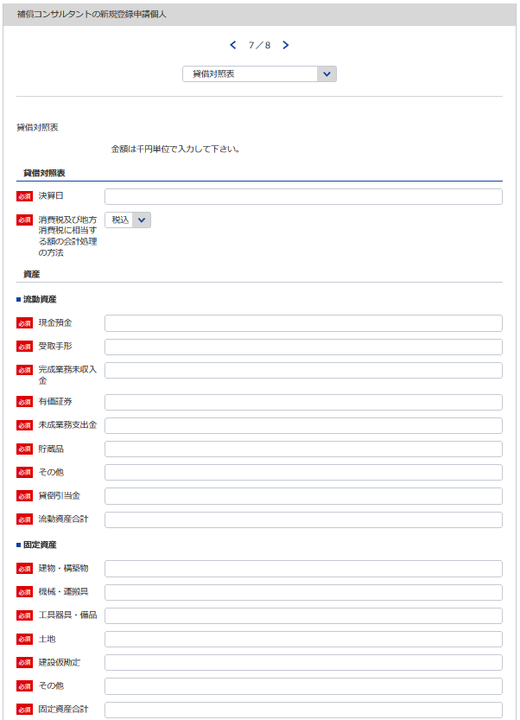
75
別記様式第10号（第４条関係） |  |  |  |  |  |  |  |  |  |  | （用紙Ａ４）
貸 借 対 照 表
 |  |  |  |  |  | 令和 | 年 | 月 | 日現在
 |  |  |  |  |  |  |  |  |  | （商号又は名称）
5

75
112
76
資 産 の 部
Ⅰ 流 動 資 産 |  |  |  |  |  |  |  |  |  |  |  |  | 千円
 |  | 現金預金
77
 |  | 受取手形
78
76
 |  | 完成業務未収入金
79
77
 |  | 有価証券
80
78
 |  | 未成業務支出金
81
 |  | 貯蔵品
82
79
80
 |  | その他
83
81
 |  |  | 貸倒引当金 |  |  |  |  |  |  |  |  | △
84
82
 |  |  |  | 流動資産合計
83
84
85
86
85
Ⅱ 固定資産
 |  | 建物・構築物
 |  | 機械・運搬具
87
86
 |  | 工具器具・備品
88
87
88
 |  | 土 地
89
89
 |  | 建設仮勘定
90
90
 |  | その他
91
91
 |  |  |  | 固定資産合計
92
 |  |  |  | 資産合計
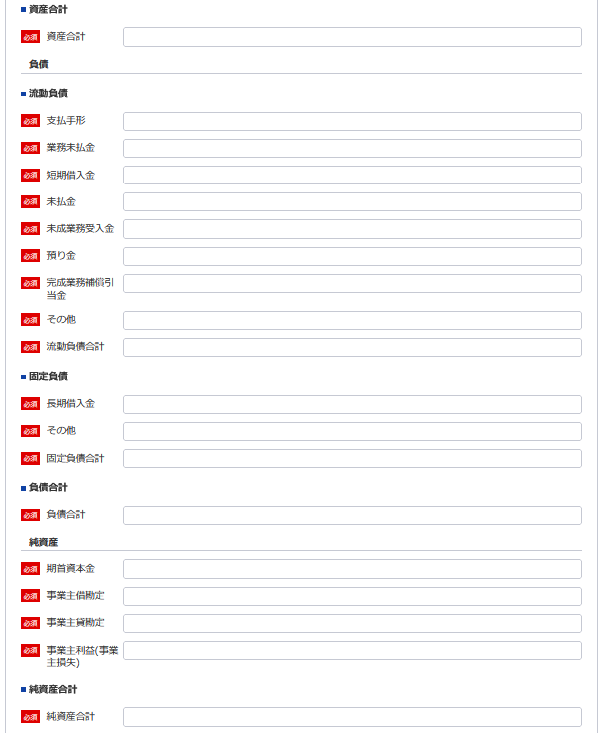
負 債 の 部
92
Ⅰ 流 動 負 債
93
 |  | 支払手形
94
93
 |  | 業務未払金
95
94
 |  | 短期借入金
96
95
 |  | 未払金
97
96
 |  | 未成業務受入金
98
97
 |  | 預り金
99
98
 |  | 完成業務補償引当金
100
99
 |  | その他
101
100
 |  |  |  | 流動負債合計
101
102
102
103
103
104
Ⅱ 固 定 負 債
 |  | 長期借入金
 |  | その他
104
 |  |  |  | 固定負債合計
105
105
 |  |  |  | 負債合計

106
106
107
107
108
109
純 資 産 の 部
 |  | 期首資本金
 |  | 事業主借勘定
108
 |  | 事業主貸勘定 |  |  |  |  |  |  |  |  |  | △
109
 |  | 事業主利益（事業主損失）
110
110
 |  |  |  |  | 純資産合計
111
 |  |  |  |  | 負債・純資産合計
112
111
 | 注 |  | 消費税及び地方消費税に相当する額の会計処理の方法

記載要領
 | 1 貸借対照表は、財産の状態を正確に判断することができるよう明瞭に記載すること。
 | 2 記載すべき金額は、千円単位をもつて表示すること。
 | 3 金額の記載に当たつて有効数字がない場合においては、科目の記載を要しない。
 | 4 「流動資産」、「固定資産」、「流動負債」又は「固定負債」に属する科目の掲記が「その他」のみである場合に
 | おいては、科目の記載を要しない。
 | 5 「流動資産」又は「固定資産」の「その他」に属する資産で、その金額が資産の総額の100分の１を超えるものにつ
 | いては、当該資産を明示する科目をもつて記載すること。
 | 6 記載要領５は、負債の部の記載に準用する。
 | 7 注は、税抜方式及び税込方式のうち貸借対照表及び損益計算書の作成に当たつて採用したものを記載すること。

損益計算書（個人）
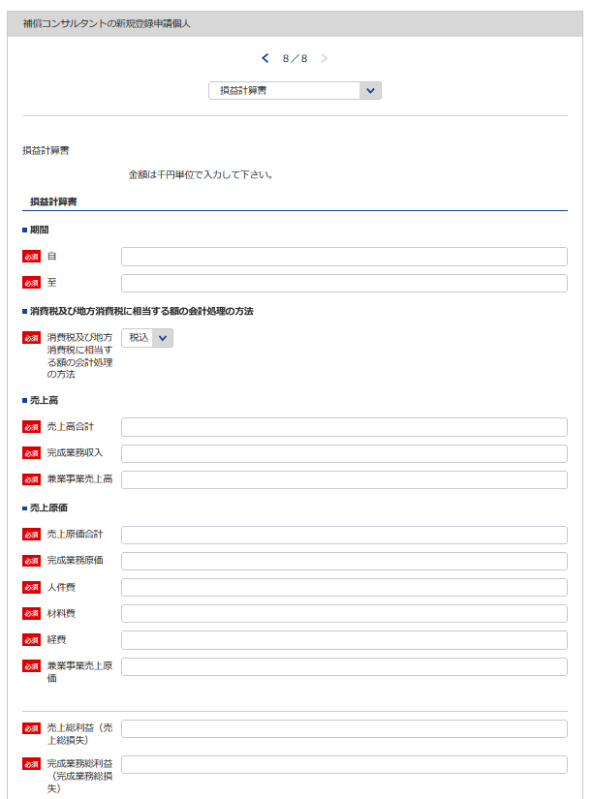
113
別記様式第11号（第４条関係） |  |  |  |  |  |  |  | （用紙Ａ４）
損 益 計 算 書
 |  |  |  |  | 自 平成 | 年 | 月 |  | 日
114
 |  |  |  |  | 至 令和 | 年 | 月 |  | 日
 |  |  |  |  |  |  |  |  |  | （商号又は名称）
5
113
115
114
116
117
Ⅰ 売 上 高 |  |  |  |  |  |  |  |  |  |  | 千円
 |  | 完成業務収入
 |  | 兼業事業売上高
112
Ⅱ 売り上げ原価 | 売 上 原 価
 |  | 完成業務原価
118
117
 |  |  | 人件費
119
115
 |  |  | 材料費
120
121
116
 |  |  | 経 費
122
123
123
 |  | 兼業事業売上原価
121
 |  |  | 売上総利益（売上総損失）
124
118
 |  |  |  | 完成業務総利益（完成業務総損失）
125
126
120
119
 |  |  |  | 兼業事業総利益（兼業事業総損失）
122
Ⅲ 販売費及び一般管理費
127
 |  |  | 給料手当
128
126
 |  |  | 退職金
129
124
 |  |  | 法定福利費
130
 |  |  | 通勤費
131
125
 |  |  | 雑 給
132
 |  |  | 福利厚生費
133
127
 |  |  | 旅費交通費
134
128
 |  |  | 通信運搬費
135
129
 |  |  | 印刷費
136
131
130
 |  |  | 消耗品費
137
132
 |  |  | 備品費
138
 |  |  | 図書費

139
140
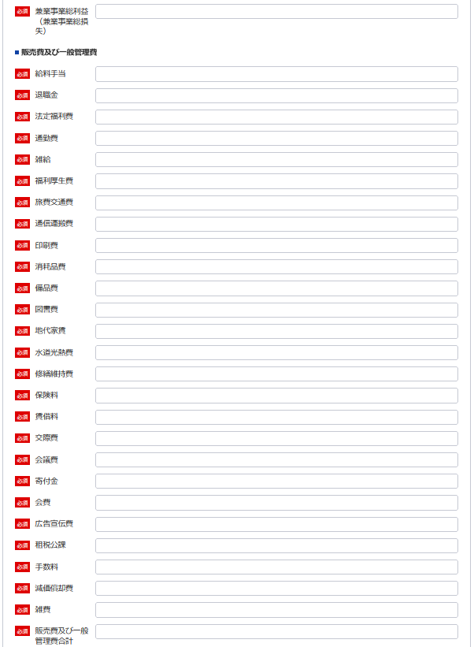
134
133
141
135
 |  |  | 地代家賃
 |  |  | 水道光熱費
 |  |  | 修繕維持費
142
136
 |  |  | 保険料
143
137
 |  |  | 賃借料
144
138
139
 |  |  | 交際費
145
140
 |  |  | 会議費
146
141
 |  |  | 寄付金
147
142
 |  |  | 会 費
148
144
143
 |  |  | 広告宣伝費
149
145
 |  |  | 租税公課
150
146
 |  |  | 手数料
151
147
 |  |  | 減価償却費
152
153
148
 |  |  | 雑 費
154
149
150
 |  |  |  | 営業利益（営業損失）
151
Ⅳ 営 業 外 収 益
155
152
 |  |  | 受取利息配当金
156
157
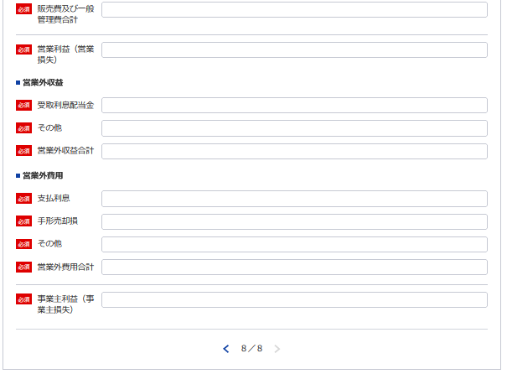
153
 |  |  | その他
154
Ⅴ 営 業 外 費 用
158
 |  |  | 支払利息
159
155
 |  |  | 手形売却損
160
161
156
 |  |  | その他
162
157
 |  |  |  | 事業主利益（事業主損失）
158

159
160
161
記載要領
 | １ 損益計算書は、損益の状態を正確に判断することができるよう明瞭に記載すること。
 | ２ 記載すべき金額は、千円単位をもつて表示すること。
 | ３ 金額の記載に当たつて有効数字がない場合においては、科目の記載を要しない。
 | ４ 「兼業事業」とは、補償業務以外の事業を併せて営む場合における当該補償業務以外の事業をいう。この場合に
162
 | おいて、兼業事業の表示については、その内容を示す適当な名称をもつて記載することができる。
 | ５ 「雑費」に属する費用で、「販売費及び一般管理費」の総額の10分の１を超えるものについては、当該費用を明
 | 示する科目をもつて記載すること。
 | ６ 記載要領５は、「営業外収益」の「その他」に属する収益及び「営業外費用」の「その他」に属する費用の記載に
 | 準用する。

営業の沿革
※こちらのシートはe-Gov上で一部入力が必要となりますが、それとは別に記載の後、PDFにして添付してください
163
別記様式第12号（第４条関係） |  | （用紙Ａ４）
営 業 の 沿 革
創 業 |  | 年 | 月 | 日
創 業 後 の 沿 革

163

 | 最初にこの規程による登録を受けた年月日 | 年 | 月 | 日

記載要領 「創業後の沿革」の欄は、商号又は名称の変更、合併又は分割、営業の休止、営業の再開、資本金額の変更、補償 コンサルタント登録規程による登録の消除、賞罰（行政処分等を含む。）等を記載すること。

所属補償コンサルタント団体調書
別記様式第13号（第４条関係） | （用紙Ａ４）
※こちらのシートは記載の後、PDFにして添付してください
所属補償コンサルタント団体調書

所 属 団 体 名 | 所 属 年 月 日

記載要領
補償コンサルタントの組織する団体に所属している場合のみ記載すること。

